Отчет
Данные факт за 2012 год |  | Отчет о результатах продаж |  |  |  |  |  | в млн руб

 |  | Ключевые показатели эффективности

 |  |  | валовая прибыль |  | выручка | рентабельность | поступления денег | дебиторы (сред мес)
 | план | факт
01 | 245008636.49 | 196959431.61
02 | 275093283.29 | 240644231.83
03 | 281118240.19 | 236282663.59
04 | 278693071.73 | 266609758.53
05 | 287097767.44 | 322049475.3
06 | 264646325.82 | 320962588.58
07 | 265417556.07 | 341619936.78
08 | 266125748.59 | 352911965.92
09 | 273981406.48 | 330487845.03
10 | 285108181.52 | 296750563.71
11 | 285451290.58 | 239406056.93
12 | 295033450.47 | 259875753.47
 |  |  | 515 |  | 3,405 | 15% | 3,202 | 263

 |  | (█ план, — факт) | к плану | -98% | 3% | -51% | - | -

 |  | топ-5 менеджеров*

 |  | Молодцов | 235 |  | 647 | 36% | 630 | 37
 |  | Мамин-Сибиряк | 152 |  | 696 | 22% | 663 | 51
 |  | Хорошин | 130 |  | 423 | 31% | 408 | 26
 |  | Сливалов | 44 |  | 810 | 5% | 724 | 106
 |  | Король-Откатов | -46 |  | 828 | -6% | 777 | 74

 | Примечание: ранжирование менеджеров по вкладу в kpi (вклад в прибыль)

 |  | Выполнение плана по прибыли |  |  | Прибыльность товаров

 |  | (█ план, — факт) |  |  | (█ план, — факт)
 | план_модуль | факт_модуль
валовая прибыль | 1,019,974,620 | 515,186,337
транспортные расходы | 825,693,740 | 1,017,479,271
себестоимость | 1,457,106,599 | 1,871,894,664
выручка | 3,302,774,959 | 3,404,560,271
 | валовая прибыль - Сумма по полю план | валовая прибыль - Сумма по полю факт
Кухонные гарнитуры | 117,050,204 | 60,493,815
Кресла | 199,837,408 | 98,906,817
Шкафы | 191,862,140 | 104,272,112
Кровати | 254,908,115 | 122,643,845
Диваны | 256,316,753 | 128,869,748
 |  |  |  |  |  |  | наценка
 | план | факт
наценка | 70% | 28%

Об авторе
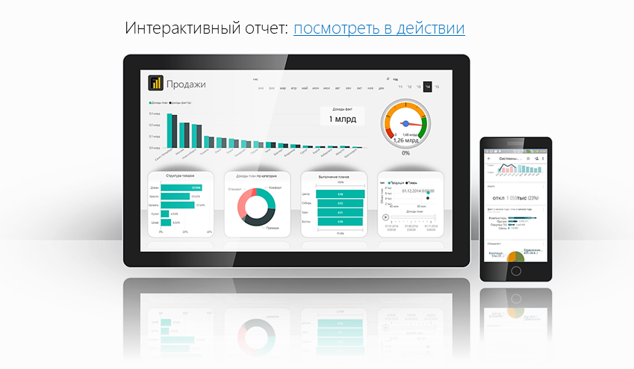
Файл подготовлен руководителем
Консультационной группы Finalytics.PRO
Салостей Станиславом

Finalytics.PRO занимается созданием интерактивных
аналитических отчетов для финансистов и
руководителей на платформе Power BI.
Преимущество таких отчетов:
наглядность, доступность, всегда онлайн.

Мы таже проводим корпоративное обучение
работе с Excel и Power BI.

По всем вопросам обращайтесь:
+7 913 388 7176 | www.finalytics.pro
SalosteySV@finalytics.pro | www.vk.com/finalytics

Современные инструменты работы с большими объемами данных для финансистов

